Worksheet
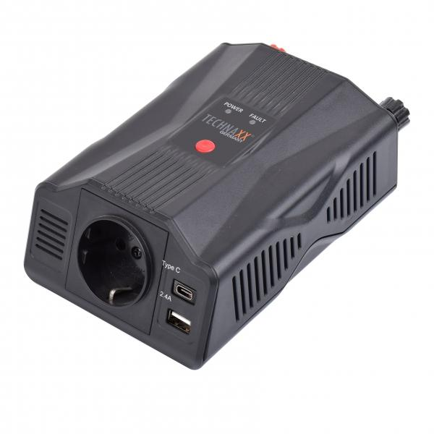
Technaxx Wechselrichter 300W TE24

Artikelnummer | 5029 |  | VE | 12
EAN | 4260358125602 |  | Stück pro Palette | 600
Zollnummer | 8504408790 |  | Lagen Pro Palette | 5

Abmessungen - Artikel
Länge(cm) | Breite(cm) | Höhe(cm) | Gewicht(g)
17.5 | 6 | 10.5 | 448

Abmessungen - Artikelverpackung
Länge(cm) | Breite(cm) | Höhe(cm) | Leergewicht(g) | Gewicht(g) Artikel+Verpackung
17.5 | 6.5 | 18 | 71 | 774

Abmessungen - VE Karton (Masterkarton)
Länge(cm) | Breite(cm) | Höhe(cm) | Gewicht(g)
37 | 24 | 31 | 9500

Verpackung - Bestandteile
Rest Zubehör (g) | Papier/Pappe (g) | Styropor (g) | Kunstst. Hohlkörper(g) | Kunstst. Folien(g) | Materialverbunde (g)
203 | 55 | 0 | 0 | 0 | 0

Weiterführende Informationen
Technaxx Reseller Portal

